Sheet1
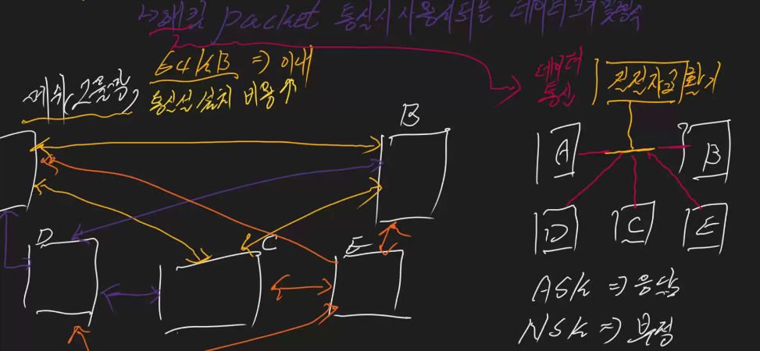
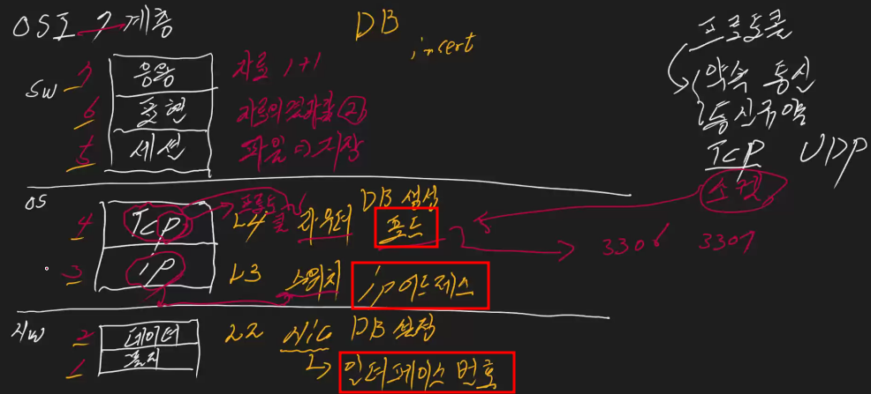
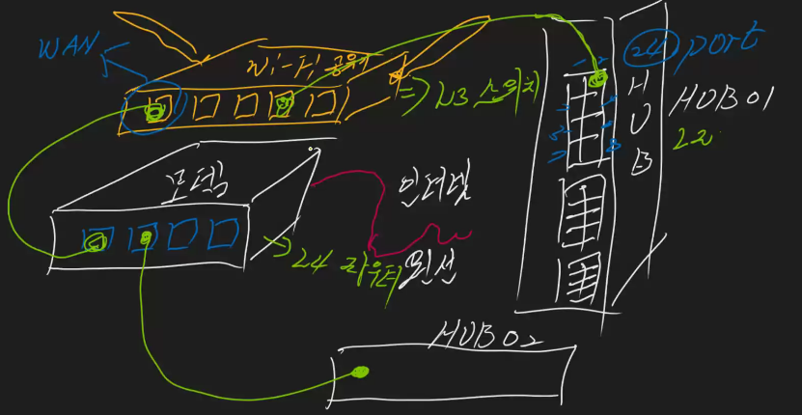
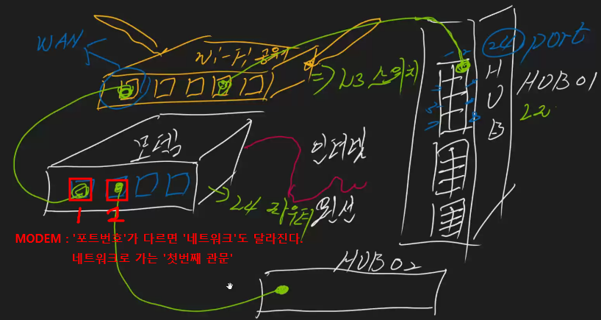
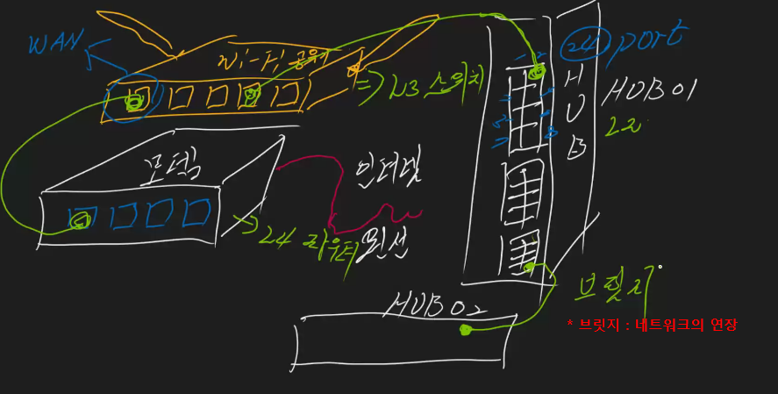
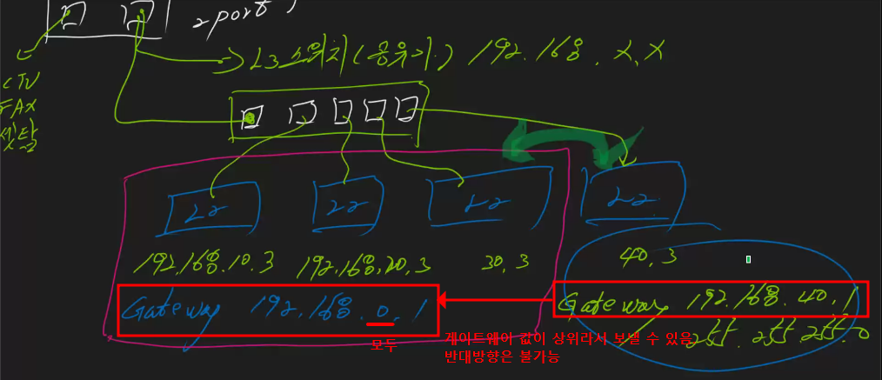
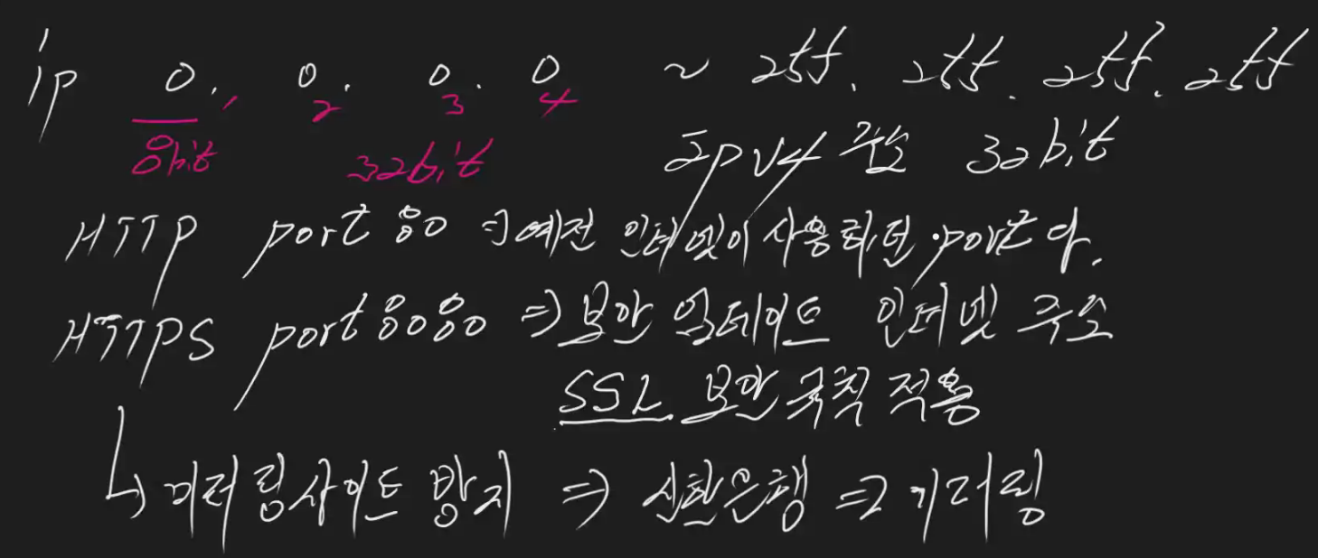
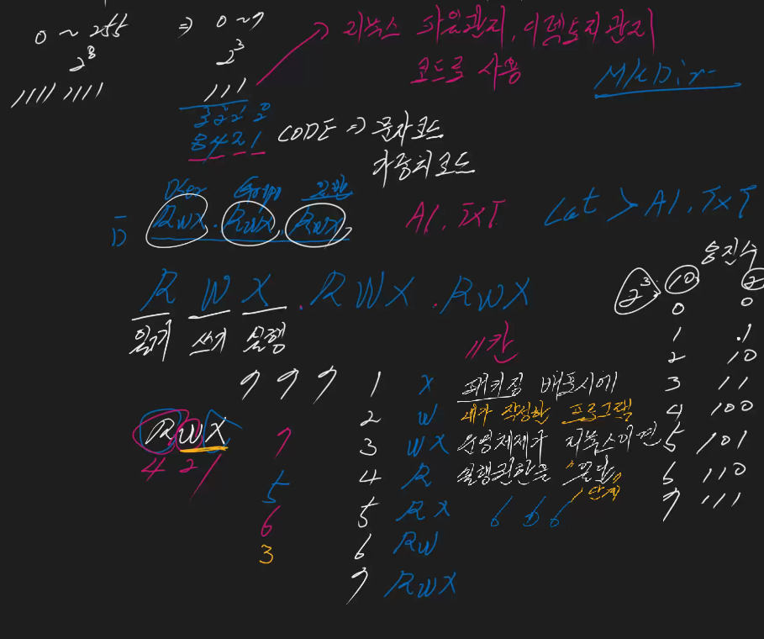
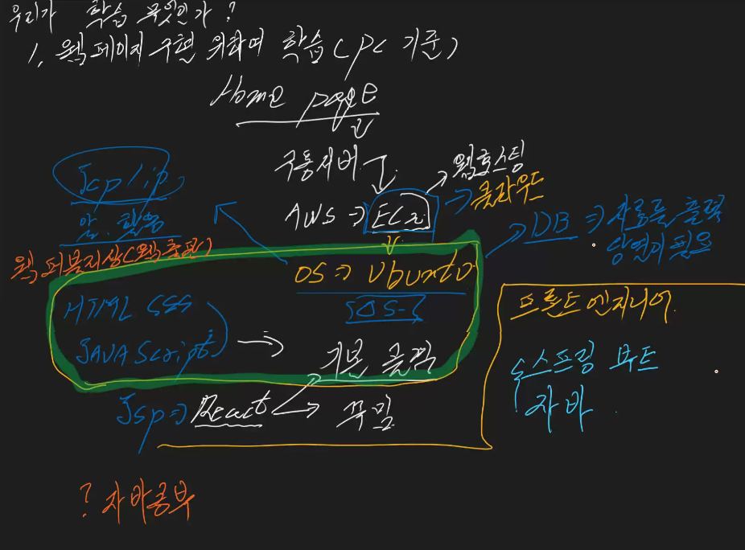
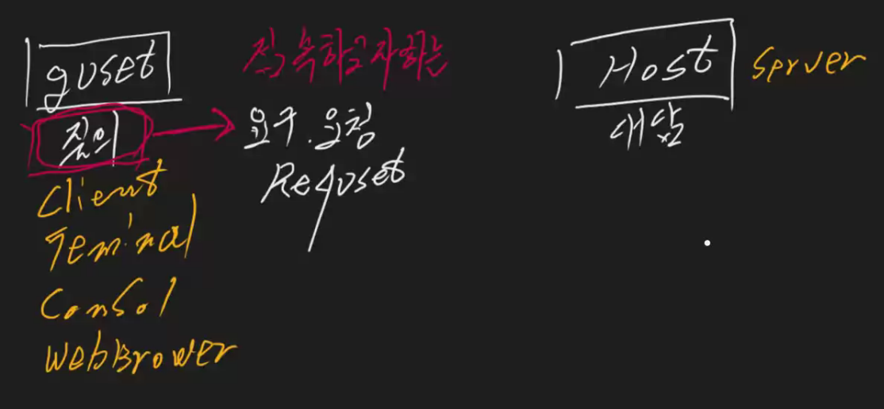
 |  |  | 훈련일지
 |  | 대제 | 소제목 | 설명1 | 설명2 | 명령어
 |  | 호스트 게스트 | 호스트? 게스트? 절대적인 개념이 아니다. | GUEST HOST 질문 -> 요구, 요청 (Request) 대답 Client SERVER Terminal Console Web browser
 |  |  | 호스트 | 1. 중앙집중식 호스트 : 호스트 1개에 게스트가 집중. 일괄처리방식. 전기세 납부 등 2. 분산처리식 호스트 : 여러 개의 호스트에 분산. 처리속도 빠르다. Ex) 실시간처리. 회원가입, 댓글 등 바로바로 구현되는것 | 우리는 실시간 처리(온라인)하기 위한 자료구조와 자료처리에 대해 배운다.
 |  |  | 프로세서 (Processor) (= 계산기) | CPU : 컴퓨터가 작업을 수행하는 데 필요한 명령과 처리 능력을 제공한다. (ex. 2코어, 4코어 ~) ex) 포스기 역할 - 단일 프로세서: 포스가 1개인 버거킹 (순차처리) - 다중 프로세서: 포스 여러 개인 버거킹 (순차, 병렬) | 1. 순차처리: 테이프 (동기식=실시간 연동) 2. 분산/분할 처리 : -시분할 (TDM) : -주파수분할(FDM) :. 바로바로 작업. 결과가 작업 개시 순서와 상관없다. 비동기방식 팩스 - 동기식 (팩스 사용시 전화사용불가) 한국 안드로이드는 통신칩(퀄컴 CDMA)을 쓴다 | Code-Division Multiple Access 코드분할다중접속
 |  |  | 프로세싱 (Processing) (= 논리적 계산기) | 스레드 : 일할 사람. 2스레드 ~ ex) 프로세서 통해서 일처리 하는 사람 단일 프로세싱: 순차 처리 멀티 프로세싱: 병렬 처리 | * 자바스크립트 -> call back 함수. 회귀함수. 비동기함수. >> id, pw 로그인 → (뒤에 처리할 것(콜백함수)은 나중으로 보낸다) → '로그인 완료 '
3교시 |  | 시분할 동기 비동기 방식 |  |  | FDM : 작업 순서 상관없이, 내 데이터가 공용망에서 섞이지 않도록 PSTN: Public switched telephone network 공쭝 교환 전화망 PDN: Packet data network Packet: 데이터 통신 시 사용되는 데이터 크기 및 형식 첫번째 패킷 보낼 때, 헤더: 목적지 주소, 패킷 사이 연결자, eot 1패킷이 64bit이라고 하면, 만들 때 64KB(비트) 이내로 해야 함. (통신 속도 줄이기 위해)
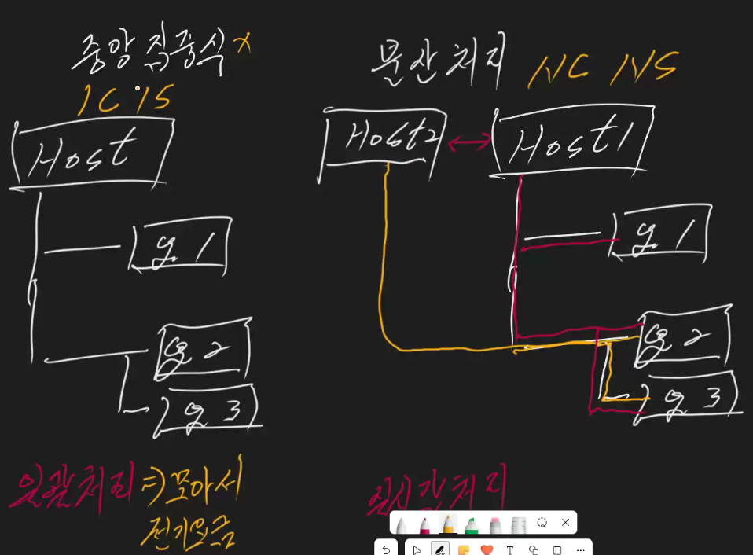
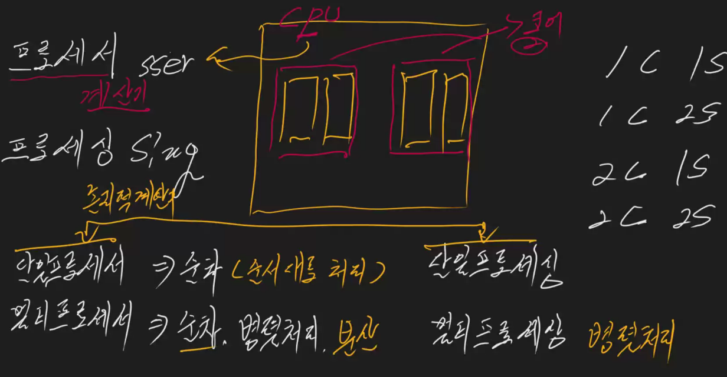
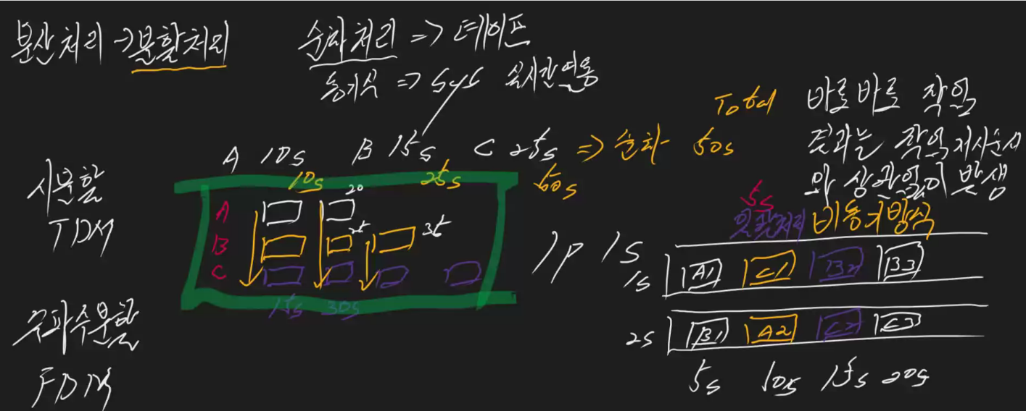

점심 |  |  | 통신 | 메쉬 형태 (그물망) 단점: 통신선 설치/관리 비용 증가. 보안취약. 아날로그 방식이라 암호화 불가. 전전자교환기 데이터 잘게 쪼개야 보안에 유리. ASK -> 응답 NSK -> 부정
4됴기 |  |  |  | git 설명 전전자교환기
5교시 | OSI |  |  | 하이디 SQL : 3~7단계 까지 모두 가능 프로토콜 : 통신할 때의 약속. 통신귀약
 |  |  | 모뎀 | : 인터넷과 연결. 하나의 모뎀에서 다른 포트번호를 꽂으면 다른 네트워크를 쓰는 것이다. 포트마다 다른 네트워크.
 |  | 7교시 |  | 0.0.0.0 ~ 255.255.255.255 8bit x 4 = 32bit 주소
 |  |  |  | 패키징 배포 시, 내가 작성한 프로그램 운영체제가 리눅스이면, 파일권한에 대해서 '실행'기능은 '일단'주지 않는다. (1단계) 웹에 개시하는 것을 '배포'라고 한다.
 |  |  |  | 우리가 학습하는 이유? 1. 웹페이지 구현을 위해 학습. (PC기준) 홈페이지만드는데에 필요하다
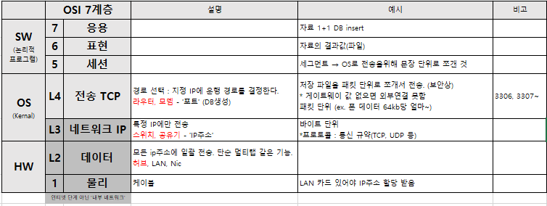
 |  |  | OSI 7계층 |  |  | 공유기 내 'WAN 포트': 인터넷 접속하기위한 전용 포트

 |  |  |  |  |  |  | OSI 7계층 |  | 설명 | 예시
 |  |  |  |  |  |  | 7 | 응용 |  | 자료 1+1 DB insert
 |  |  |  |  |  |  | 6 | 표현 |  | 자료의 결과값(파일)
 |  |  |  |  |  |  | 5 | 세션
 |  |  |  |  |  |  | L4 | 전송 TCP | 세그먼트 단위. 경로 선택 : 지정 IP에 운행 경로를 결정한다. 라우터, 모뎀 - '포트' (DB생성) | 저장 파일을 패킷 단위로 쪼개서 전송. (보안상) * 게이트웨이 값 없으면 외부연결 못함
 |  |  |  |  |  |  | L3 | 네트워크 IP | 패킷 단위 특정 IP에만 전송 스위치, 공유기 - 'IP주소' | *프로토콜 : 통신 규약(TCP, UDP 등) 패킷 단위 (ex. 폰 데이터 64kb당 얼마~)
 |  |  |  |  |  |  | L2 | 데이터 | 소켓 단위. 모든 ip주소에 일괄 전송. 단순 멀티탭 같은 기능. 허브, LAN, Nic값
 |  |  |  |  |  |  | 1 | 물리 | bit 단위. 케이블 | 비트 단위LAN 카드 있어야 IP주소 할당 받음
 |  |  |  |  |  |  | 인터넷 단계 아닌 '내부 네트워크'

